エントリー確定時の企業登録
プロジェクト名 |  |  |  | システム名 |  | 画面レイアウト設計書 |  |  | 作成者 | 作成日 | 更新者 | 更新日
13期12月対応 |  |  |  | LMS学習管理システム |  | エントリー確定時の企業登録 |  |  | 高橋大 | 2019-11-29

 | 画面イメージ
 |  | 初期表示

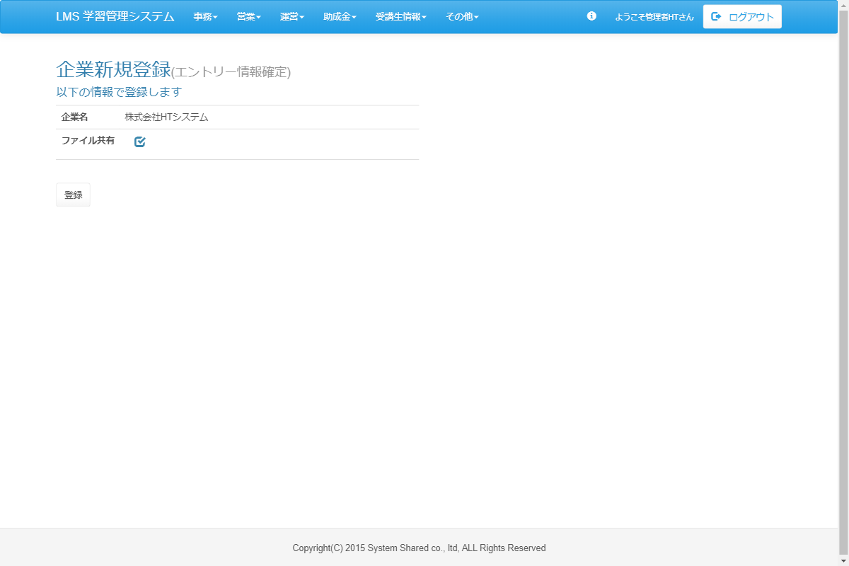

<div id="main" class="main2clm">
<h2>企業新規登録<small>(エントリー情報確定)</small></h2>
<h4>以下の情報で登録します</h4>
<table class="table wh">
<tbody><tr>
<th class="w100">企業名</th>
<td>株式会社HTシステム</td>
</tr>
<tr>
<th class="w100">ファイル共有</th>
<td><div class="col-lg-10">
<input type="checkbox" name="stillOutputFlg" value="1" id="stillOutputFlg" class="icon-checkbox">
<label for="stillOutputFlg" class="text-info">
<span class="glyphicon glyphicon-unchecked unchecked"></span>
<span class="glyphicon glyphicon-check checked"></span>
</label>
</div></td>
</tr>
<tr>
<td colspan="2"></td>
</tr>
</tbody></table>
<div class="form-group">
<a href="/lms/entry/company/regist/complete" class="btn btn-default">登録</a>
</div>
</div>

 | 出力仕様
 | No |  | 項目名 |  | データ元 |  |  | 備考
 |  |  |  |  | テーブル名 |  | フィールド
 | 基本情報
 | 1
 | 2
 | 3
 | 4
 | 5
 | 4
 | 5

 | その他 入力仕様
 | No |  | 項目名 | エラー条件 |  |  | 挙動 |  | エラー文
 | 1
 | 2
 | 3
 | 4

 | データベース 更新
 | No |  | 名称 |  | テーブル名(物理名） |  | カラム名(物理名） | 備考
 | 1
 | 2
 | 3
 | 4
 | 5
 | 6
 | 7
 | 8
 | 9
 | 10
 | 11
 | 12
 | 13
 | 14
 | 15
 | 16
 | 17
 | 18

企業登録
プロジェクト名 |  |  |  | システム名 |  | 画面レイアウト設計書 |  |  | 作成者 | 作成日 | 更新者 | 更新日
13期12月対応 |  |  |  | LMS学習管理システム |  | 企業登録 |  |  | 高橋大 | 2019-11-29

 | 画面イメージ
 |  | 初期表示

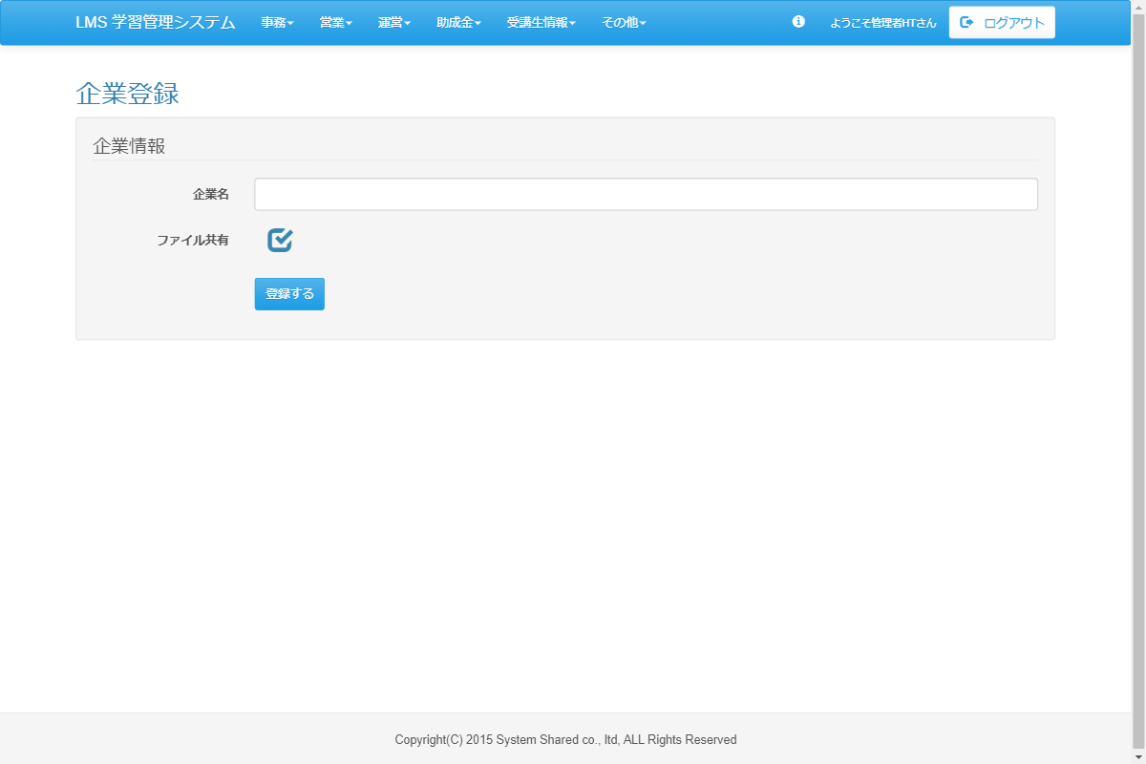

 | 出力仕様
 | No |  | 項目名 |  | データ元 |  |  | 備考
 |  |  |  |  | テーブル名 |  | フィールド
 | 基本情報
 | 1
 | 2
 | 3
 | 4
 | 5
 | 4
 | 5

 | その他 入力仕様
 | No |  | 項目名 | エラー条件 |  |  | 挙動 |  | エラー文
 | 1
 | 2
 | 3
 | 4

 | データベース 更新
 | No |  | 名称 |  | テーブル名(物理名） |  | カラム名(物理名） | 備考
 | 1
 | 2
 | 3
 | 4
 | 5
 | 6
 | 7
 | 8
 | 9
 | 10
 | 11
 | 12
 | 13
 | 14
 | 15
 | 16
 | 17
 | 18

企業変更
プロジェクト名 |  |  |  | システム名 |  | 画面レイアウト設計書 |  |  | 作成者 | 作成日 | 更新者 | 更新日
13期12月対応 |  |  |  | LMS学習管理システム |  | 企業変更 |  |  | 高橋大 | 2019-11-29

 | 画面イメージ
 |  | 初期表示

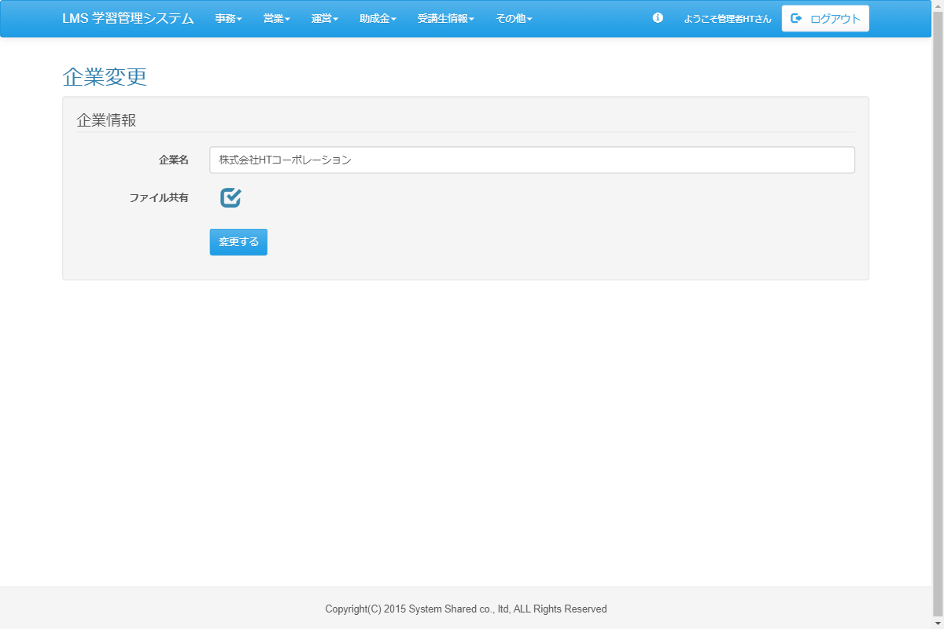

<div id="main" class="main2clm">
<h2>企業変更</h2>
<div class="well bs-component">
<form name="company_updateActionForm" id="upd-form" method="post" action="/lms/company/update/" class="form-horizontal"><div><input type="hidden" name="org.apache.struts.taglib.html.TOKEN" value="216246764f63186a2d46c81c8844d279"></div>
<fieldset>
<legend>企業情報</legend>
<div class="form-group">
<label for="companyName" class="col-lg-2 control-label">企業名</label>
<div class="col-lg-10">
<input type="text" name="companyName" value="株式会社HTコーポレーション" id="companyName" class="form-control">
</div>
</div>
<div class="form-group">
<label for="seatingCapacity" class="col-lg-2 control-label">ファイル共有</label>
<div class="col-lg-10 form-inline">
<div class="col-lg-10 fs20">
<input type="checkbox" name="supportAvailable" value="1" id="supportAvailable" class="icon-checkbox">
<label for="supportAvailable" class="text-info">
<span class="glyphicon glyphicon-unchecked unchecked"></span>
<span class="glyphicon glyphicon-check checked"></span>
</label>
</div>
</div>
</div>
<div class="form-group">
<div class="col-lg-10 col-lg-offset-2">
<input type="submit" name="complete" value="変更する" class="btn btn-primary">
</div>
</div>
</fieldset>
<input type="hidden" name="companyId" value="1028">
</form>
</div>
</div>

 | 出力仕様
 | No |  | 項目名 |  | データ元 |  |  | 備考
 |  |  |  |  | テーブル名 |  | フィールド
 | 基本情報
 | 1
 | 2
 | 3
 | 4
 | 5
 | 4
 | 5

 | その他 入力仕様
 | No |  | 項目名 | エラー条件 |  |  | 挙動 |  | エラー文
 | 1
 | 2
 | 3
 | 4

 | データベース 更新
 | No |  | 名称 |  | テーブル名(物理名） |  | カラム名(物理名） | 備考
 | 1
 | 2
 | 3
 | 4
 | 5
 | 6
 | 7
 | 8
 | 9
 | 10
 | 11
 | 12
 | 13
 | 14
 | 15
 | 16
 | 17
 | 18

